Hoja1
azucar sintactico es cuando le agrego cosas para que sea mas facil leerlo
la idea es que el codigo se rescriba de una forma mas legible
ejemplo for fruta in frutas, eso esta escrito de una forma mas expresiva que for i in range

2 tipos de lenguajes
compilados e interpretados
compilador toma el codigo fuente y lo traduce en un codigo intermedio y se vuelve a traducir conviritiendose en el programa,
entonces optimiza el codigo produciendo que sea efectivo y muy rapido
el compilador es mucho mas rapido que el interprete
el interprete funciona para darse cuenta de donde se produce el error
python usa compilador e interprete
el interprete lo que realizara la validacion del codigo

interprete con codigo y datos genera datos filtrados
el compilador, utiliza un codigo, genera el ejecutable y luego ese ejecutable usa los datos para filtrar los datos, siendo mas rapidos que el interprete

diferencia entre codigo fuente intermedio, y ejecutable

el ejecutable de la intefaz de python es un interprete
codigo ejecutable es de 101101010100100100101011
el print, es alg realizado para el humano, que no va en el ejecutable, en cambio cuando eso se compila se convierte a codigo intermedio no va en el executable

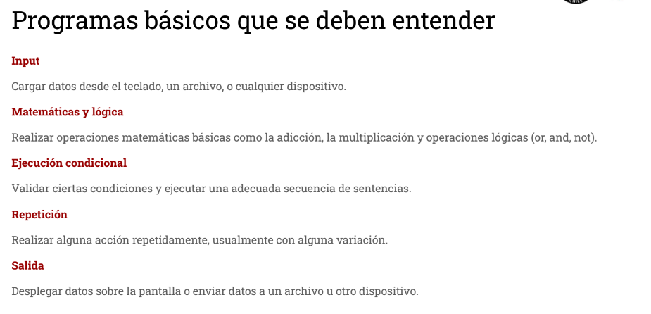
sintaxis esta dada por la estructura, y una mala estructura indica un mal codigo,
semantica corresponde al sigificado de las palabras

ejemplo claro : C=3+"hola"
sintaxis esta bien pero semanticamente esta mal

es print hello es una forma resumida, luego se pasa al codigo intemedio que es el mas complejo, con todas las funciones y etc
y el codigo fuente sera de texto para que lo lea el humnao y el ejecutable de 01010

el compilador o interprete no detectan errores semanticos
esos se deberan buscar de forma manual

depurar consiste en simplificar el codigo, o eliminar lo malo

ipython seria un interprete que va ejecutando el codigo
cat es el comando para ver el texto del codigo
$ python y nombrearchivo es para compilar el codigo y entregar los resultados

un error que puede ocurrir es que se mezclen los espacios con el tabulador

tupla no es mutable, por lo cual es de corchete redondo y no se le pueden agregar o quitar valores
la lista si es modificable

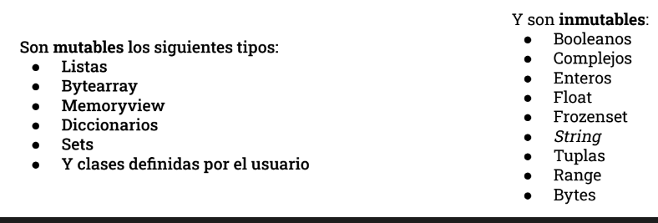
saber cuales son mutables yt no mutables

hay que saberse las palabras reservadas
cortocircuito es cuadno por ejemplo tengo un false, no me sirve revisar las demas variables poruqe todas seran false, genrandose el corte circuito
la diferencia entre la funcion y el metodo, la funcion hace algo especifico y el metodo son funciones que estan dentro del objeto, y los metodfos
alteran el estado del objeto
las funciones no
si pongo el metodo solo en el print entonces no se considera como modificar el objeto

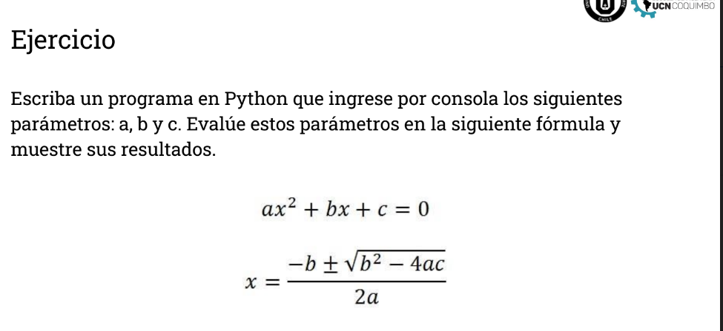
 |  |  | para encotrar el pto minimo sacar la derivada

pyrhon prompt es el ipython
y elprograma python
\ es un simbolo de escape

para el laboratorio deberemos considerar una tabla con los valores maximos y minimos de cada variable del text
hay que obtener el tiempo que se demora el algoritmo en resolver

 | es for con los espacios que presentan los print hacen
 | un bloque

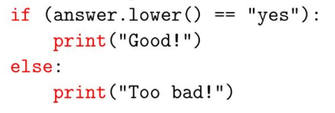
 |  | if es un bloque distinto del else
 |  | el bloque esta definidio por la identacion

 |  | para poder escribir entre lineas osea
 |  | slkdfklsdflksd
 |  | slkdflsd
 |  | se debe usar corchetes {[( o """

